記帳分類指南
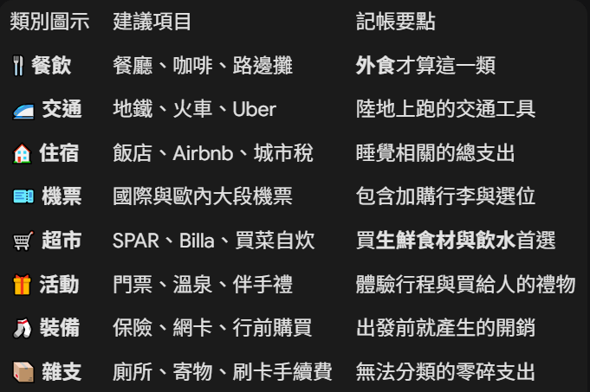
這是一份專門為你和旅伴們準備的「共同記帳分類指南」。我把說明寫得很具體，並加上了「易混淆提醒」，這樣大家在記帳時就不會猶豫不決了！
你可以直接將下方的表格反白複製，然後貼上到 Excel 裡，它會自動對齊成完美的表格格式，非常方便分享給旅伴：
✈️ 歐洲旅遊共同記帳分類指南 (8大類別)
類別與圖示 | 大方向說明 (適用情境) | 常見具體項目 (輸入範例) | 記帳小提醒 (防呆指南)
🍴 餐飲 | 外食、餐廳、咖啡廳、路邊攤 | 餐廳午晚餐、Cafe Sperl 咖啡甜點、冰淇淋、熱狗堡、酒吧喝酒。 | 💡 注意：如果是去超市買肉、買菜回 Airbnb 自己煮，請記在「超市」類，不要記在餐飲喔！
🚄 交通 | 跨國移動、市內通勤、短程接駁 | OEBB跨國火車、FlixBus長途巴士、Regiojet、地鐵票、公車票、Uber、計程車。 | 💡 注意：飛機不算在這裡。所有的陸上與水上移動、當地交通卡都算此類。
🏠 住宿 | 睡覺的地方及相關附加費用 | Airbnb 總價、飯店住宿費、青年旅館、當地城市稅 (City Tax)、清潔費。 | 💡 訂房網或現場支付的「城市稅」通常是一起算的，請直接合併記在住宿即可。
🎫 機票 | 飛行相關的所有開銷 | 台灣來回歐洲大段機票、歐洲內陸航段 (如 Ryanair)、加購行李費、選位費。 | 💡 這是整趟旅程最大筆的單一支出，獨立出來方便日後檢討預算。
🛒 超市 | 量販店、超商的日常綜合採買 | SPAR、Lidl、Billa、Aldi 等超市買的瓶裝水、零食、泡麵、自炊生鮮食材。 | 💡 最簡單的判斷法：只要發票上面印的是連鎖超市的名字，全部無腦記在這類！
🎁 活動 | 門票、娛樂體驗、伴手禮與紀念品 | 塞切尼溫泉門票、皇宮/博物館參觀費、導覽費、買給家人的紀念品、明信片。 | 💡 因為圖示是「禮物🎁」，所以除了「體驗行程」外，買來送人或紀念的物品也歸這裡。
🧦 裝備 | 出國前準備、旅行必需品 (通常在台灣就買好) | 旅遊平安/不便險、申根簽證、網卡(eSIM)、新買的背包、發熱衣、常備藥品。 | 💡 主要是「行前開銷」，這些雖然不在當地花，但也是為了這趟旅行產生的費用。
📦 雜支 | 行政費用、手續費、或是真的不知道怎麼分的 | 刷卡手續費、跨國提款手續費、匯差、付費廁所零錢、車站行李寄物櫃。 | 💡 記帳遇到「選擇障礙」時的救星。只要不屬於上面 7 類的零星小花費，都丟這裡！

💡 給旅伴的「記帳三秒原則」建議 (可以直接傳到群組)：
1. 吃進肚子裡的：外面買做好的 👉 🍴 餐飲 ／ 買回來自己做的 👉 🛒 超市
2. 交通移動的：在天上飛的 👉 🎫 機票 ／ 在地上跑的 👉 🚄 交通
3. 花錢買快樂的：門票、溫泉、紀念品 👉 🎁 活動
4. 想不到放哪裡的：全部丟 👉 📦 雜支

類別圖示 | 建議項目 | 記帳要點
🍴 餐飲 | 餐廳、咖啡、路邊攤 | 外食才算這一類
🚄 交通 | 地鐵、火車、Uber | 陸地上跑的交通工具
🏠 住宿 | 飯店、Airbnb、城市稅 | 睡覺相關的總支出
🎫 機票 | 國際與歐內大段機票 | 包含加購行李與選位
🛒 超市 | SPAR、Billa、買菜自炊 | 買生鮮食材與飲水首選
🎁 活動 | 門票、溫泉、伴手禮 | 體驗行程與買給人的禮物
🧦 裝備 | 保險、網卡、行前購買 | 出發前就產生的開銷
📦 雜支 | 廁所、寄物、刷卡手續費 | 無法分類的零碎支出

指揮中心
🐬 2026 哆啦A夢對帳系統 (Colorful Icons)

1. 自動匯入 (Import)

2. 系統設定 (Settings)

3. 團體明細 (Group)

4. 個人分頁 (Personal)
PDF匯出

5. 終局結算 (Summary)
個人匯出

Raw_Expenses
🏠 回首頁

expenseId | date | category | description | amount | currency | appliedRate | twdEquivalent | payerUID | shares | paymentMethod | walletId | notes
e177132006101941hq | 2/13/26 | 🍴 餐飲 | 火車票 | 72 | EUR | 34.8 | 2505.6 | u001 | u001|u002|u003 | credit
e1771319666919vulk | 2/17/26 | 🎫 機票 | 印加古道 | 502 | USD | 31.5 | 15813 | u002 | u001|u002 | credit
e17713196196831l0s | 2/17/26 | 🍴 餐飲 | 登山團 | 5001 | USD | 31.5 | 157531.5 | u002 | u001|u002 | credit
e1770695268320tf8p | 2/10/26 | 🏠 住宿 | 司 | 400 | JPY | 0.33 | 132 | u004 | u004 | cash | w1770695234668
e1770695254451094h | 2/10/26 | 🍴 餐飲 | 景 | 500 | JPY | 0.33 | 165 | u004 | u004 | cash | w1770695234668
e17706951607245owd | 2/10/26 | 🍴 餐飲 | 央 | 700 | USD | 40 | 28000 | u001 | u001|u002 | cash | w1770695130028
e17706951478926kvn | 2/10/26 | 🍴 餐飲 | 縮 | 35 | USD | 31.5 | 1102.5 | u001 | u001 | credit
e177069510280038cn | 2/10/26 | 🍴 餐飲 | 個 | 500 | USD | 31.5 | 15750 | u001 | u001 | credit

Raw_Wallets
🏠 回首頁

walletId | ownerUID | currency | originalAmount | balance | rate | createdAt
w1770695130028 | u001 | USD | 50000 | 49300 | 40 | 2026-02-10T03:45:30.028Z
w1770695234668 | u004 | JPY | 50000 | 49100 | 0.33 | 2026-02-10T03:47:14.668Z
w1771383644138 | u001 | JPY | 56000 | 56000 | 0.35 | 2026-02-18T03:00:44.138Z
w1771383765050 | u001 | EUR | 70000 | 68000 | 33 | 2026-02-18T03:02:45.050Z

Group_Details
🏠 回首頁

日期 | 屬性 | 類別 | 描述 | 支付者 | 方式 | 原幣 | 原幣額 | 匯率 | 台幣總額 | 分攤名單 | 每人應攤 | 圖例 | 消費類別 | 總金額 | 佔比 (%)
2026-02-10 | 公款支付 | 🏠 住宿 | 司 | 🍔 Shared | cash | JPY | 400 | 0.33 | 132 | 🍔 Shared | 132 | ● | 🍴 餐飲 | $188,202 | 92.2%
2026-02-10 | 公款支付 | 🍴 餐飲 | 景 | 🍔 Shared | cash | JPY | 500 | 0.33 | 165 | 🍔 Shared | 165 | ● | 🎫 機票 | $15,813 | 7.7%
2026-02-10 | 幫人代墊 | 🍴 餐飲 | 央 | 🐬 Smile | cash | USD | 700 | 40 | 28000 | 🐬 Smile, 🌻 Jiani | 14000 | ● | 🏠 住宿 | $132 | 0.1%
2026-02-13 | 幫人代墊 | 🍴 餐飲 | 火車票 | 🐬 Smile | credit | EUR | 72 | 34.8 | 2505.6 | 🐬 Smile, 🌻 Jiani, ⚽ Nomad | 835.2 | 合計 |  | $204,147 | 100.0%
2026-02-17 | 幫人代墊 | 🎫 機票 | 印加古道 | 🌻 Jiani | credit | USD | 502 | 31.5 | 15813 | 🐬 Smile, 🌻 Jiani | 7906.5
2026-02-17 | 幫人代墊 | 🍴 餐飲 | 登山團 | 🌻 Jiani | credit | USD | 5001 | 31.5 | 157531.5 | 🐬 Smile, 🌻 Jiani | 78765.75
合計 |  |  |  |  |  |  | 7175 |  | 204147.1 |  | 101804.45

 |  |  |  |  |  |  |  | JPY 總計 | 900
 |  |  |  |  |  |  |  | USD 總計 | 6203
 |  |  |  |  |  |  |  | TWD 總負擔 | 2505.6

